Ejercicio 18
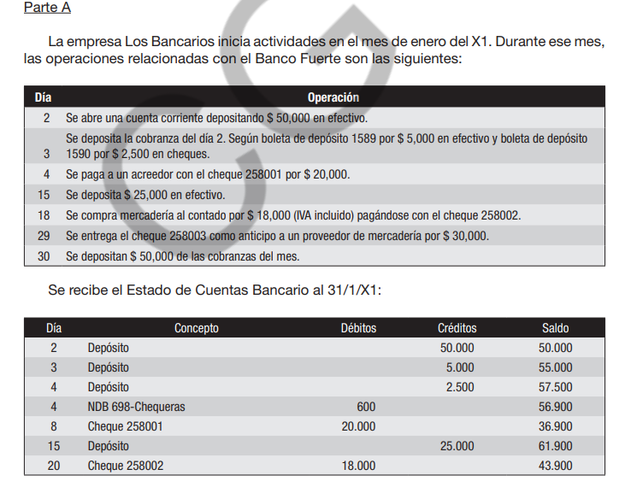
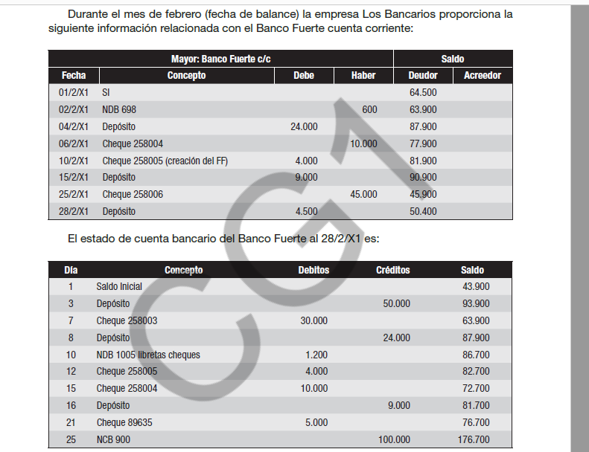
Se pide 1

 | 50,000 | Banco C/C

 |  |  | Caja | 50,000

 | 5,000 | Banco C/C
 |  |  | Caja | 5,000

 | 2,500 | Banco C/C
 |  |  | Caja | 2,500

 | 20,000 | Ac x compras
 |  |  | Banco C/C | 20,000

 | 25,000 | Banco C/C
 |  |  | Caja | 25,000

 | 15,000 | Mercadería
 | 3,000 | IVA compras
 |  |  | Banco C/C | 18,000

 | 30,000 | Anticipo a proveedores
 |  |  | Banco C/C | 30,000

 | 50,000 | Banco C/C
 |  |  | Caja | 50,000

 |  | BANCO C/C
 |  | 50,000
 |  | 5,000
 |  | 2,500
 |  |  | 20,000
 |  | 25,000
 |  |  | 18,000
 |  |  | 30,000
 |  | 50,000
 |  | 132,500 | 68,000
 |  | 64,500

Se pide 2
 |  | Saldo S/Empresa | 64,500 | Saldo Según banco | 43,900
 |  | NDB 698 | -600 | Cheque pendiente 258003 | -30,000
 |  |  |  | Depósito pendiente 30/1 | 50,000
 |  | Saldo S/Empresa | 63,900 | Saldo Según banco | 63,900

Parte B

Se pide 1
 |  | Saldo S/Empresa | 50,400 | Saldo Según banco | 176,700
 |  | NDB 1005 | -1,200 | Cheque pendiente | -45,000
 |  | Error cheque 258005 | -8,000 | Depósito pendiente | 4,500
 |  | NCB 900 | 100,000 | Error 89635 | 5,000
 |  | Saldo S/Empresa | 141,200 | Saldo Según banco | 141,200

Se pide 2
 |  | 1,200 | Gastos generales
 |  |  |  | Banco C/C | 1,200

 |  | 8,000 | Fondo Fijo
 |  |  |  | Banco C/C | 8,000

 |  | 100,000 | Banco C/C
 |  | 1,667 | Intereses perdidos
 |  | 18,333 | Intereses perdidos a vencer
 |  |  |  | Vales a pagar | 120,000

Se pide 3
 | Segunda conciliación
 |  | BANCO C/C
 |  | 50,400
 |  |  | 1,200
 |  |  | 8,000
 |  | 100,000

 |  | 150,400 | 9,200
 |  | 141,200

 |  | Saldo S/Empresa | 141,200 | Saldo Según banco | 176,700
 |  |  |  | Cheque pendiente | -45,000
 |  |  |  | Depósito pendiente | 4,500
 |  |  |  | Error 89635 | 5,000
 |  | Saldo S/Empresa | 141,200 | Saldo Según banco | 141,200

